Excel'e Dışardan Resim Ekleme
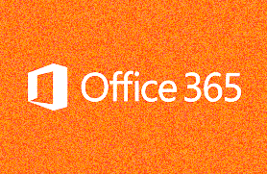
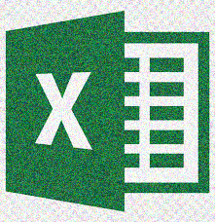

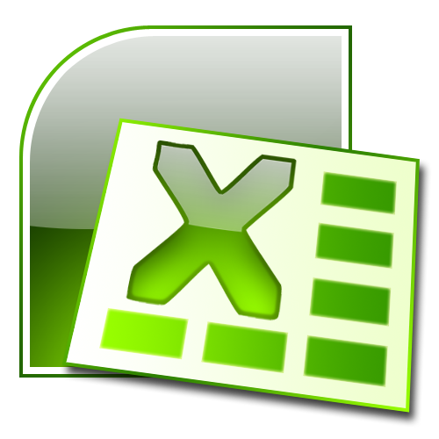


Şekil ekleme ve Şekille Çalışma
DENEME METNİ

